Sheet1
桃江县竹海幻境项目C区集市商铺采购-审核 |  | 备注
名称 | 商铺
数量 | 7
规格 | 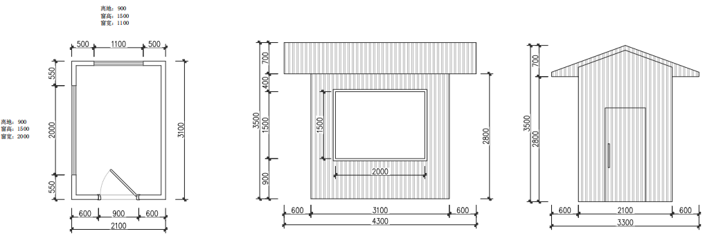
参考图片 | 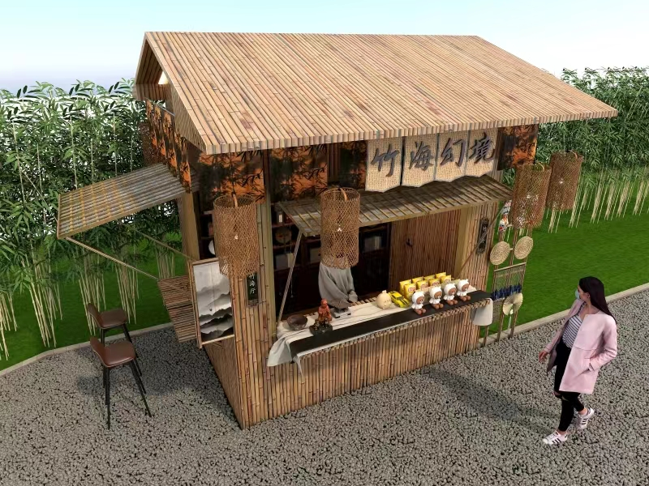 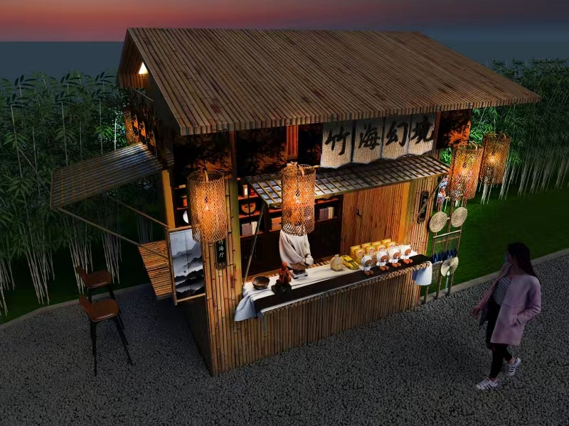 | 效果图仅作参考
内容 | 水电+基础+建施+室内外装饰+软装配饰+灯具 | （不包含参考图中商品与家具）
上限控制价 | 50000元/个*7=350000元 | 整体全包
报价

